关系图
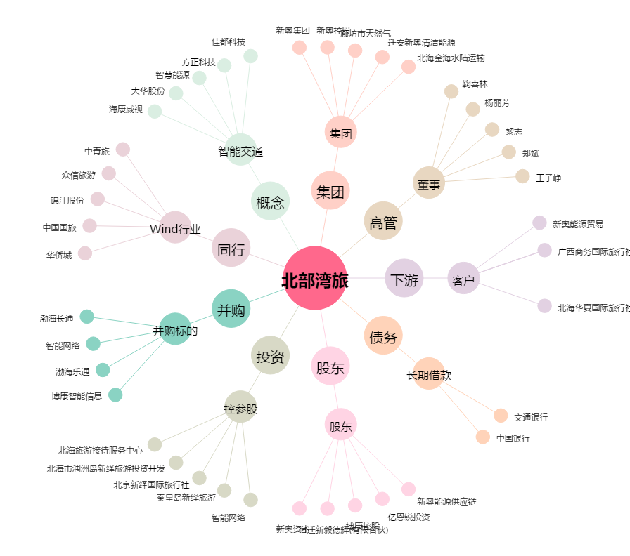
北部湾旅[603869.SH] - 关系概览图

